מ"ר אקו' נחלה
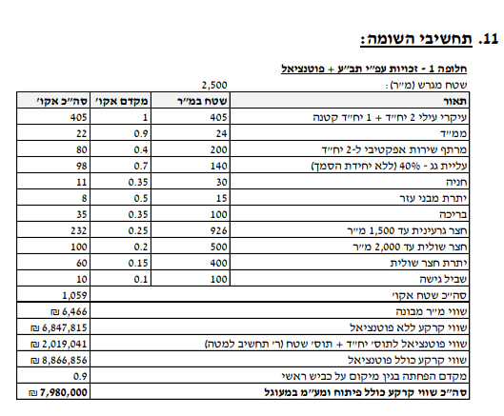
גודל חלקת מגורים (להיוון) | 2,500 | לפי שומת חכמון |  | גודל חלקת מגורים (להיוון) | 3,000
 | מ"ר | מקדם | אקו' |  | מ"ר | מקדם | אקו'
עיקרי | 405 | 1.00 | 405 | עיקרי | 405 | 1.00 | 405
מרחבים מוגנים | 24 | 0.90 | 21.6 | מרחבים מוגנים | 24 | 0.90 | 21.6
מרתפים | 200 | 0.40 | 80 | מרתפים | 200 | 0.40 | 80
עליית גג | 140 | 0.70 | 98
חניה | 30 | 0.35 | 10.5
יתרת מבני עזר | 15 | 0.50 | 7.5

 |  | 0.50 | 0 | 0 | - | 0.50 | 0
סה"כ תכסית | 614 |  |  | סה"כ תכסית | 629
סה"כ חצר | 1,886 |  |  | סה"כ חצר | 2,371
חצר אפקטיבית | 1,000 | 0.25 | 250 | חצר אפקטיבית | 1,000 | 0.25 | 250
יתרת חצר | 886 | 0.20 | 177.2 | יתרת חצר | 886 | 0.20 | 177.2
 |  |  |  | חצר רחוקה מאוד | 500 | 0.10 | 50
סה"כ מ"ר אקו' | 5,200 |  | 1050 | סה"כ מ"ר אקו' | 5,515 |  | 984
סה"כ מ"ר אקו' מעוגל |  |  | 1050 | סה"כ מ"ר אקו' מעוגל |  |  | 984
עלויות פיתוח |  |  | 247,000 | עלויות פיתוח |  |  | 263,000

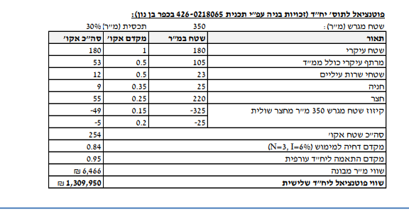
פוטנציאל | 350
 | מ"ר | מקדם | אקו'
עיקרי | 180 | 1.00 | 180
מרתף עיקרי כולל ממד | 105 | 0.50 | 52.5
ש"ש עיליים | 23 | 0.50 | 11.5
חניה | 25 | 0.35 | 8.75
הפסד חצר שולית | -228 | 0.20 | -45.6 |  |  | #REF!
סה"כ מ"ר אקו' מעוגל |  |  | 207.15
דחיה למימוש |  |  | 1
סה"כ מ"ר אקו' מעוגל |  |  | 174

דמי היתר שנרכשו
גודל בית ראשון בהיתר
שטח פטור |  |  | 160
שטח שנרכש |  |  | -
גודל בית שני בהיתר |  |  | 181
שטח פטור |  |  | 160
שטח שנרכש |  |  | 21

סה"כ שטח שנרכש |  |  | 21

סה"כ שטח אקו' לחישוב דמי רכישה |  |  | 1,203

פיצול בית שני - זכויות כמו בהרחבה |  |  |  |  |  |  |  |  |  |  |  | תחשיבי פיצול | סעיף | מ"ר בנוי | פטור | זכויות חוזיות | עלות לרמ"י ליח' | סה"כ רמ"י | עלות ליח' | היטל השבחה | עלות ליח' | מס רכישה
גודל מגרש | 350 | לפי שומת זיו כהן בשפיר |  | חלק ה29.25% |  |  |  | שויי מ"ר |  |  |  | הסדרה | בית 1 | 300 | 160 | 140 | ₪ 3,000 | ₪ 420,000 | ₪ - | ₪ - | 0% | ₪ -
מגורים עיקרי בהרחבה | 220 | 1.00 | 220 | מגורים עיקרי בהרחבה | 160 | 1 | 160 |  |  |  |  |  | בית 2 | 197 | 160 | 37 | ₪ 3,000 | ₪ 111,000 | ₪ - | ₪ - | 0% | ₪ -
שירות | 30 | 0.50 | 15 | חצר | 190 | 0.25 | 47.5 |  |  |  |  |  | בית שלישי | 130 | 0 | 130 | ₪ 3,000 | ₪ 390,000 | ₪ - | ₪ - | 0% | ₪ -
מרחבים מוגנים | 12 | 0.90 | 10.8 | מ"ר אקו' שנכלל בהנחה |  |  | 207.5 | 12,000 | 2,490,000 | 29.25% | 728,325 |  | יח"ד הורים | 55 | 0 | 55 | ₪ 3,000 | ₪ 165,000 | ₪ - | ₪ - | 0% | ₪ -
חניה | 30 | 0.35 | 10.5 | מ"ר אקו' שלא נכלל בהנחה |  |  | 135 | 12,000 | 1,617,600 | 33.00% | 533,808 |  | סה"כ |  |  | 362 | ₪ 3,000 | ₪ 1,086,000 | ₪ - | ₪ - | 0% | ₪ -
מרתף כולל ממד | 60 | 0.60 | 36 |  |  |  |  |  |  |  | 1,262,133 | היוון | היוון | 3.75% |  | 375 | ₪ 240,000 | ₪ 240,000 | ₪ - | ₪ - | 6% | ₪ 14,400
 |  |  |  |  |  |  |  |  |  |  |  |  | חוזה חכירה לאחר הסדרה והיוון |  |  | 737 |  |  |  |  |  | ₪ -
סה"כ תכסית | 150 |  |  |  |  |  |  |  |  |  |  | פיצול | פיצול בית 1 |  |  | -160 | ₪ 950,000 | ₪ 950,000 | ₪ 450,000 | ₪ 450,000 | 6% | ₪ 57,000
סה"כ חצר | 200 |  |  |  |  |  |  |  |  |  |  |  | חוזה חכירה לאחר פיצול |  |  | 577
חצר אפקטיבית | 200 | 0.25 | 50 |  |  |  |  |  |  |  |  | רכישת דמי היתר בעקבות פיצול | מצב בנוי לאחר פיצול |  |  | -382 |  |  |  | ₪ - | 0% | ₪ -
סה"כ מ"ר אקו' |  |  | 342 |  |  |  |  |  |  |  |  |  | יתרת זכויות / רכישת דמי היתר |  |  | 195 | ₪ - | ₪ - |  | ₪ - | 0% | ₪ -
הוצאות פיתוח |  |  | 100,000 |  |  |  |  |  |  |  |  |  |  |  |  |  | סה"כ רמ"י | ₪ 2,276,000 | סה"כ היטל השבחה | ₪ 450,000 | סה"כ מס רכישה | ₪ 71,400

פיצול בית ראשון - זכויות 160 מ"ר
גודל מגרש | 350 | לפי שומת זיו כהן בשפיר |  | חלק ה29.25% |  |  |  | שויי מ"ר
מגורים עיקרי בהרחבה | 160 | 1.00 | 160 | מגורים עיקרי בהרחבה | 160 | 1 | 160
שירות |  | 0.50 | 0 | חצר | 190 | 0.25 | 47.5
מרחבים מוגנים |  | 0.90 | 0 | מ"ר אקו' שנכלל בהנחה |  |  | 207.5 | 12,000 | 2,490,000 | 29.25% | 728,325
חניה |  | 0.35 | 0 | מ"ר אקו' שלא נכלל בהנחה |  |  | 3 | 12,000 | 30,000 | 33.00% | 9,900
מרתף כולל ממד |  | 0.60 | 0 |  |  |  |  |  |  |  | 738,225

סה"כ תכסית | 150
סה"כ חצר | 200
חצר אפקטיבית | 200 | 0.25 | 50
סה"כ מ"ר אקו' |  |  | 210
הוצאות פיתוח |  |  | 100,000

לפי שומת הררי 2021 | 2500 |  |  | לפי שומת הררי 2021 | 3000
היוון 3.75% | מ"ר | מקדם | אקו' | היוון 3.75% | מ"ר | מקדם | אקו'
בית 1 | 160 | 1 | 160 | בית 1 | 160 | 1 | 160
בית 2 | 160 | 1 | 160 | בית 2 | 160 | 1 | 160
הורים | 55 | 1 | 55 | הורים | 55 | 1 | 55
סה"כ תכסית | 375 |  |  | סה"כ תכסית | 375
חצר גרעינית | 1125 | 0.25 | 281.25 | חצר גרעינית | 1125 | 0.25 | 281.25
יתרת חצר עד 2500 | 1000 | 0.15 | 150 | יתרת חצר עד 2500 | 1000 | 0.15 | 150
 |  |  |  | שולית רחוקה מאוד | 500 | 0.10 | 50.00
סה"כ מ"ר אקו' | 2875 |  | 806 | סה"כ מ"ר אקו' | 3375 |  | 856
סה"כ מ"ר אקו' מעוגל |  |  | 806 | סה"כ מ"ר אקו' מעוגל |  |  | 856
עלויות פיתוח |  |  | 175,000 | עלויות פיתוח |  |  | 190,000

היטל השבחה יחידה צמודת קיר

שווי מ"ר למועד קובע 21/02/2018 | 4500
מדד | 1.2
שווי ממודד | 5400
מקדם השבחה | 0.7
סה"כ השבחה למ"ר | 3780
היטל | 1890

היטל השבחה בית שלישי חדש
שווי מ"ר | 10500
מקדם השבחה | 0.85
סה"כ השבחה | 8925
היטל השבחה בית שלישי חדש | 4462.5

פיצול בית ראשון | שטח מגרש | 350
מהות | שטח מגרש | מקדם | סה"כ
עיקרי | 160 | 1 | 160
חצר | 190 | 0.25 | 47.5
סה"כ שטח אקו' |  |  | 207.5
מקדם השבחה |  |  | 0.3
השבחה |  |  | 62.25
שווי מ"ר |  |  | ₪ 12,000
סה"כ השבחה |  |  | ₪ 747,000
היטל השבחה |  |  | ₪ 373,500

פיצול בית ראשון / שני | שטח מגרש | 350
סה"כ שטח אקו' | 342
מקדם השבחה | 0.3
השבחה | 102.69
שווי מ"ר | 12000
סה"כ השבחה | 1,232,280.00
היטל השבחה | 616,140

ניתוח איזור לעסקאות דמה
שומת
שווי מ"ר אקו'
אחוז שנתי
שנים להיוון
שווי עדכני
שווי לשומה | 10,500

תחשיב לפי מכירות בהרחבה
תאריך | גו"ח | מחיר עסקה | שטח המגרש | שטח בנוי | שנת בניה | התאמה למועד קובע | בניכוי יזמי 5% | עלויות בניה למ"ר | יתרה לקרע כולל | שטח אקו' | שווי מתואם כולל מעמ ופיתוח

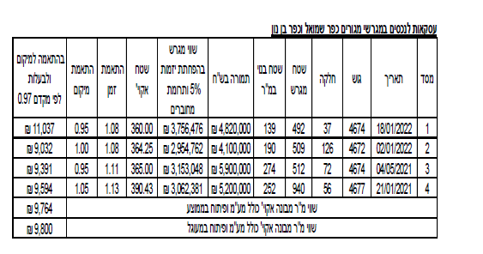
 | שומת רמי משמר איילון |  |  |  |  |  |  | שומת רמ"י מועד קובע 2023
 | מועד קובע 12/23
 | שמאי רמ"י |  | שמאי מכריע
 | שווי מ"ר הרחבה | 9,600 | שווי מ"ר הרחבה | 6,500
 | מקדם זמן לשנה | 1.07 | מקדם זמן לשנה | 1
 | מס' שנים | 1.7 | מס' שנים | 2
 | מקדם משוקלל | 1.1 | מקדם משוקלל | 1
 | שווי מ"ר מתואם | 10,770 | שווי מ"ר מתואם | 7,292
 | מקדם נחלה | 0.85 | מקדם נחלה | 0.85
 | שווי מתואם | 9,155 | שווי מתואם | 6,198

 |  |  |  |  |  |  |  | שווי מ"ר שמאי רמי | 9800
 |  |  |  |  |  |  |  | מקדם לנחלה | 0.9
 |  |  |  |  |  |  |  | שווי מתואם | 8820
 |  |  |  |  |  |  |  | מקדם זמן | 1.14
 |  |  |  |  |  |  |  | שווי מתואם | 10054.8
 |  |  |  |  |  |  |  | שווי לשומה | ₪ 10,500

גוש חלקה | יום מכירה | תמורה מוצהרת בש"ח | שווי מכירה בש"ח | מהות | חלק נמכר | ישוב | שנת בניה | שטח | חדרים | סה"כ חלק יחסי | מחיר נחלה
005433-0028-000-00 | 2024-06-10 | 675,000 | 3,383,300 | במשק חקלאי-נחלה | 0.51 | משמר איילון | 0 | 0 | 0 | 1 | 8,047,300
005433-0028-000-00 | 2024-06-10 | 250,000 | 500,000 | לא מעובדת | 0.07 | משמר איילון | 0 | 0 | 0
005433-0028-000-00 | 2024-06-10 | 3,500,000 | 4,164,000 | במשק חקלאי-נחלה | 0.42 | משמר איילון | 0 | 0 | 0
005433-0003-000-00 | 2023-10-26 | 8,000,000 | 4,140,000 | במשק חקלאי-נחלה | 0.52 | משמר איילון | 0 | 0 | 0 | 1 | 8,000,000
005433-0003-000-00 | 2023-10-26 | 5,000,000 | 3,200,000 | במשק חקלאי-נחלה | 0.4 | משמר איילון | 0 | 0 | 0
005433-0003-000-00 | 2023-10-26 | 660,000 | 660,000 | במשק חקלאי-נחלה | 0.08 | משמר איילון | 0 | 0 | 0
005433-0018-000-00 | 2022-04-07 | 400,000 | 1,150,000 | במשק חקלאי-נחלה | 0.08 | משמר איילון | 0 | 0 | 0 | 1 | 9,500,000
005433-0018-000-00 | 2022-04-07 | 5,200,000 | 5,000,000 | במשק חקלאי-נחלה | 0.5 | משמר איילון | 0 | 0 | 0
005433-0018-000-00 | 2022-04-07 | 3,900,000 | 3,350,000 | במשק חקלאי-נחלה | 0.42 | משמר איילון | 0 | 0 | 0

